個別計画１
本タブ「個別計画」は、コピーの上、グループ構成者全員分を作成すること。
個別事業 |  | 補助事業者１
１ 主な役割等
法人名 |  | 合同会社さかなデザイン
補助事業計画に おける主な役割 |  | ・本プロジェクトの申請主体であり、プロジェクト全体のとりまとめ役 ・勉強会の企画、設計、調整を専門家とともに行う ・本プロジェクトの効果検証、世の中への発信も行う

２ 取組詳細及びスケジュール
（１）取組内容①～③における各者の実施内容
取組内容① （詳細） |  | 勉強会の企画、講師手配、会場調整、参加者募集、進行管理、資料作成支援。
取組内容② （詳細） |  | オンラインサポートツールの選定・構築・管理、専門家との連携、活用ティップスの整理・発信、質問対応の統括。
取組内容③ （詳細） |  | ヒアリング対象企業の選定、専門家との日程調整、ヒアリング内容の整理、地域全体のナレッジ化の推進。
※ 取組内容①～③に係る実施内容について詳細を記入してください
【スケジュール】
 | 項 目 |  | 4月 | 5月 | 6月 | 7月 | 8月 | 9月 | 10月 | 11月 | 12月 | 1月 | 2月 | 3月
取組内容①

取組内容②

取組内容③

経費については、全て消費税を除いた形で記載すること
【収入と支出】
 | 1 収入関係 |  |  |  |  |  | 2 支出関係
区分 |  | 金額 |  | 調達先 |  | 備考 | 経費区分 | 補助事業に要する経費 |  | 補助対象となる経費 |  | 補助金申請額 |  | 備考
補助金 |  | 0 |  |  |  |  | 人件費 | 0 |  | 0
自己資金 |  |  |  |  |  |  | 消耗品費 | 0 |  | 0
借入金 |  |  |  |  |  |  | 設備費 | 0 |  | 0
その他 |  |  |  |  |  |  | 広報費 | 0 |  | 0
小計 |  | 0 |  |  |  |  | 試作費等 | 0 |  | 0
 |  |  |  |  |  |  | 謝金等 | 0 |  | 0
 |  |  |  |  |  |  | その他 | 0 |  | 0
 |  |  |  |  |  |  | 小計 | 0 |  | 0 |  | 0

経費項目 |  | 補助事業に 要する経費 |  | 補助対象 となる経費 |  | 積算明細 |  |  |  |  |  |  | 補助対象 | 取組No
 |  |  |  |  |  | 費目 |  | 支出内容
 | 人件費

 | 小計 | 0 |  | 0
 | 消耗品費

 | 小計 | 0 |  | 0
 | 設備費

 | 小計 | 0 |  | 0
 | 広報費

 | 小計 | 0 |  | 0
 | 試作、マーケティング調査費

 | 小計 | 0 |  | 0
 | 謝金、コンサルタント経費

 | 小計 | 0 |  | 0
 | その他

 | 小計 | 0 |  | 0
合計 |  | 0 |  | 0

２ 経営状況表
 |  |  |  |  |  |  |  |  |  |  |  |  | （単位：千円）
期 別 |  | 第 期 |  |  |  | 第 期 |  |  |  | 第 期

項 目
売 上 高
（Ａ）
経 常 利 益
（Ｂ）
総 資 本
（Ｃ）
自 己 資 本
（Ｄ）
流 動 資 産
（Ｅ）
流 動 負 債
（Ｆ）
総資本経常利益率
(B/C)×100(%)
売上高経常利益率
(B/A)×100(%)
自己資本比率
(D/C)×100(%)
流 動 比 率
(E/F)×100(%)
※１ 過去３期の財務諸表により作成してください。
※２ 金額は、百円の単位を四捨五入して千円単位で記入し、率は、小数点第２位を四捨五入して小数点第１位まで記入してください。

個別計画2
本タブ「個別計画」は、コピーの上、グループ構成者全員分を作成すること。
個別事業 |  | 補助事業者１
１ 主な役割等
法人名 |  | 株式会社布施商店
補助事業計画に おける主な役割 |  | 本プロジェクトの共同事業体構成員として、株式会社八葉水産、株式会社マルカ高橋水産、株式会社センシン食品とともに、水産加工業におけるカスタムAI共同開発・実装に参画

２ 取組詳細及びスケジュール
（１）取組内容①～③における各者の実施内容
取組内容① （詳細） |  | 勉強会への積極的な参加、自社課題の共有、ワークショップへの貢献。
取組内容② （詳細） |  | 日常的なオンラインサポートの活用、質問の投稿、ティップスの実践。
取組内容③ （詳細） |  | 現場業務の詳細な情報提供、ヒアリングへの協力。
※ 取組内容①～③に係る実施内容について詳細を記入してください
【スケジュール】
 | 項 目 |  | 4月 | 5月 | 6月 | 7月 | 8月 | 9月 | 10月 | 11月 | 12月 | 1月 | 2月 | 3月
取組内容①

取組内容②

取組内容③

経費については、全て消費税を除いた形で記載すること
【収入と支出】
 | 1 収入関係 |  |  |  |  |  | 2 支出関係
区分 |  | 金額 |  | 調達先 |  | 備考 | 経費区分 | 補助事業に要する経費 |  | 補助対象となる経費 |  | 補助金申請額 |  | 備考
補助金 |  | 0 |  |  |  |  | 人件費 | 0 |  | 0
自己資金 |  |  |  |  |  |  | 消耗品費 | 0 |  | 0
借入金 |  |  |  |  |  |  | 設備費 | 0 |  | 0
その他 |  |  |  |  |  |  | 広報費 | 0 |  | 0
小計 |  | 0 |  |  |  |  | 試作費等 | 0 |  | 0
 |  |  |  |  |  |  | 謝金等 | 0 |  | 0
 |  |  |  |  |  |  | その他 | 0 |  | 0
 |  |  |  |  |  |  | 小計 | 0 |  | 0 |  | 0

経費項目 |  | 補助事業に 要する経費 |  | 補助対象 となる経費 |  | 積算明細 |  |  |  |  |  |  | 補助対象 | 取組No
 |  |  |  |  |  | 費目 |  | 支出内容
 | 人件費

 | 小計 | 0 |  | 0
 | 消耗品費

 | 小計 | 0 |  | 0
 | 設備費

 | 小計 | 0 |  | 0
 | 広報費

 | 小計 | 0 |  | 0
 | 試作、マーケティング調査費

 | 小計 | 0 |  | 0
 | 謝金、コンサルタント経費

 | 小計 | 0 |  | 0
 | その他

 | 小計 | 0 |  | 0
合計 |  | 0 |  | 0

２ 経営状況表
 |  |  |  |  |  |  |  |  |  |  |  |  | （単位：千円）
期 別 |  | 第 期 |  |  |  | 第 期 |  |  |  | 第 期

項 目
売 上 高
（Ａ）
経 常 利 益
（Ｂ）
総 資 本
（Ｃ）
自 己 資 本
（Ｄ）
流 動 資 産
（Ｅ）
流 動 負 債
（Ｆ）
総資本経常利益率
(B/C)×100(%)
売上高経常利益率
(B/A)×100(%)
自己資本比率
(D/C)×100(%)
流 動 比 率
(E/F)×100(%)
※１ 過去３期の財務諸表により作成してください。
※２ 金額は、百円の単位を四捨五入して千円単位で記入し、率は、小数点第２位を四捨五入して小数点第１位まで記入してください。

別紙２
経費については、全て消費税を除いた形で記載すること
別記様式第１号－別紙２
 | 事業費所要額調書
1 収入関係
区分 |  | 金額 | 調達先 |  | 備考
補助金 |  | 5,000,000 | 中小企業等共同化チャレンジ事業補助金
自己資金 |  | 2,500,000
借入金 |  | 0
その他 |  | 0
合計 |  | 7,500,000

２ 支出関係
経費区分 |  | 補助事業に要する経費（円） | 補助対象となる経費（円） | 補助金申請額 （円） | 備考
人件費 |  | 3000000 | 3000000
消耗品費 |  | 0 | 0
設備費 |  | 0 | 0
広報費 |  | 0 | 0
試作・マーケティング調査費 |  | 0 | 0
謝金、コンサルタント経費 |  | 4500000 | 4500000
その他 |  | 0 | 0
合計 |  | 7500000 | 7500000 | 5000000

（補助事業に要する経費の内訳）
経費項目 |  | 補助事業に 要する経費 | 補助対象 となる経費 | 積算明細 |  | 補助対象 | 構成事業者
 |  |  |  | 費目 | 支出内容
人件費 |  | 3000000 | 3000000 |  |  | 〇

 | 経費項目小計 | 3000000 | 3000000
消耗品費

 | 経費項目小計 | 0 | 0
設備費

 | 経費項目小計 | 0 | 0
広報費

 | 経費項目小計 | 0 | 0
試作、マーケティング調査費

 | 経費項目小計 | 0 | 0
謝金、コンサルタント経費 |  | 4500000 | 4500000 |  |  | 〇

 | 経費項目小計 | 4500000 | 4500000
その他

 | 経費項目小計 | 0 | 0
合計 |  | 7500000 | 7500000

事業計画概要図
（参考資料）事業計画概要図
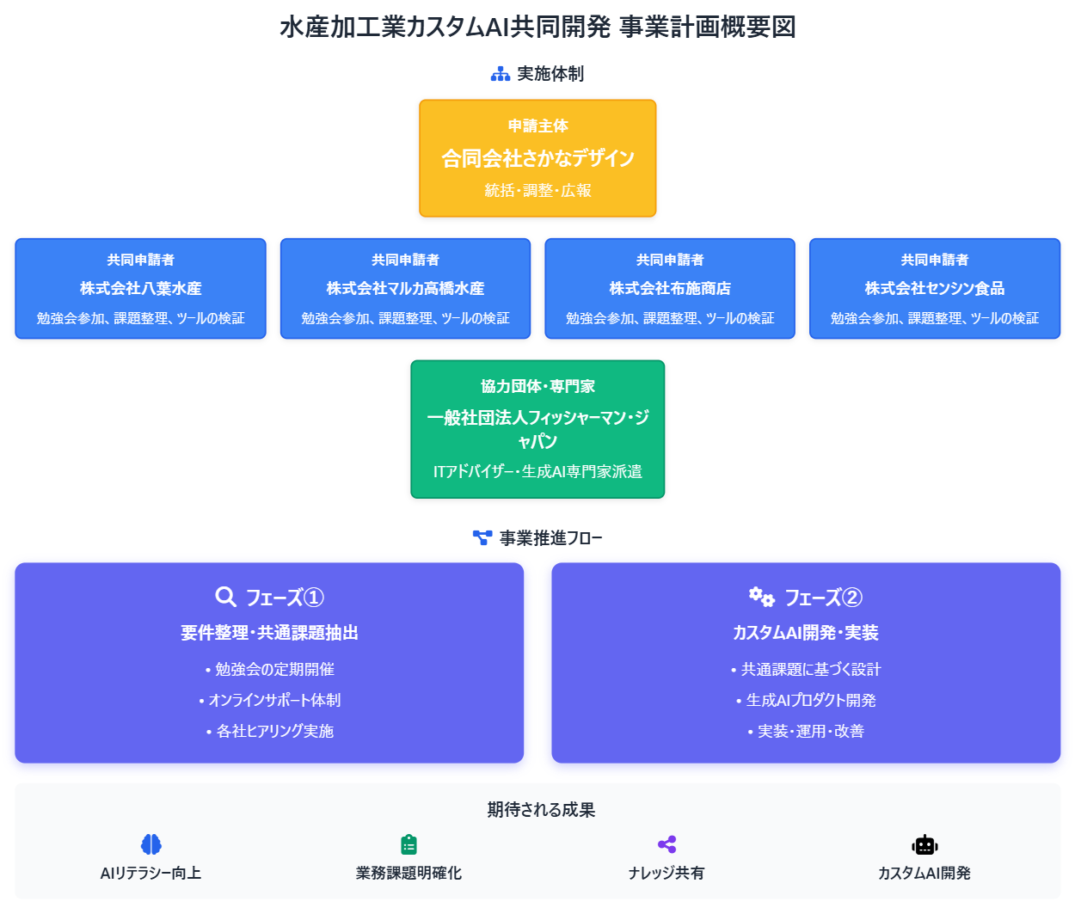

※ 今回の補助事業を通じて形成される「共同化の形」を図示してください。

